c)
c) | Energy balance
 | Balanço de Energia |  | boiler is constant pressure
 | Hreagentes-Hprodutos |  | 646466.74324 | kJ | Qout |  | Losses | 21326.91 | kJ

 | Entalpia dos reagentes |  |  | -77693.9 | kJ

 | HCH4 | = | nCH4*h0f(25ºC)= |  | 0.88 | kmol | x | -74873 | kJ/kmol | = | -65888.24 | kJ
 | HCO2 | = | nCO2*h0f(25ºC)= |  | 0.03 | kmol | x | -393522 | kJ/kmol | = | -11805.66 | kJ

 | Entalpia dos produtos |  |  | 500.15 | K | -724160.64324 | kJ

 | HCO2 | = | nCO2*(h0f(25ºC)+deltah(500K)) |  |  | = | 0.91 | kmol | x | -393522 | + | 8301 | kJ/kmol | = | -350551.11 | kJ
 | HH2O | = | nH2O*(h0f(25ºC)+deltah(500K)) |  |  | = | 1.78 | kmol | x | -241846 | + | 6947 | kJ/kmol | = | -418120.22 | kJ
 | HN2 | = | nN2*(h0f(25ºC)+deltah(500K)) |  |  | = | 7.4232407407 | kmol | x | 0 | + | 5920 | kJ/kmol | = | 43945.585185 | kJ
 | HO2 | = | nO2*(h0f(25ºC)+deltah(500K)) |  |  | = | 0.092685185185 | kmol | x | 0 | + | 6097 | kJ/kmol | = | 565.10157407 | kJ

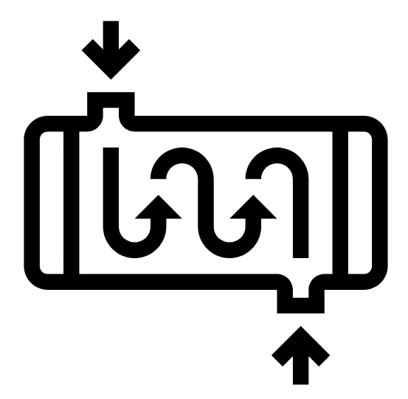

 |  |  |  |  | Qout-Losses |  | 625139.83324 | kJ | for each kmol natural gas

 |  |  |  |  |  |  |  |  | V=nRT/P | 24.77572 | m3/kmol

 |  |  |  |  |  |  |  |  | 150 | m3/h | 6.0543144659 | kmol/h | 3784793.1356 | kJ/h | 1051.3314266 | kW

